DADOS_INICIAIS
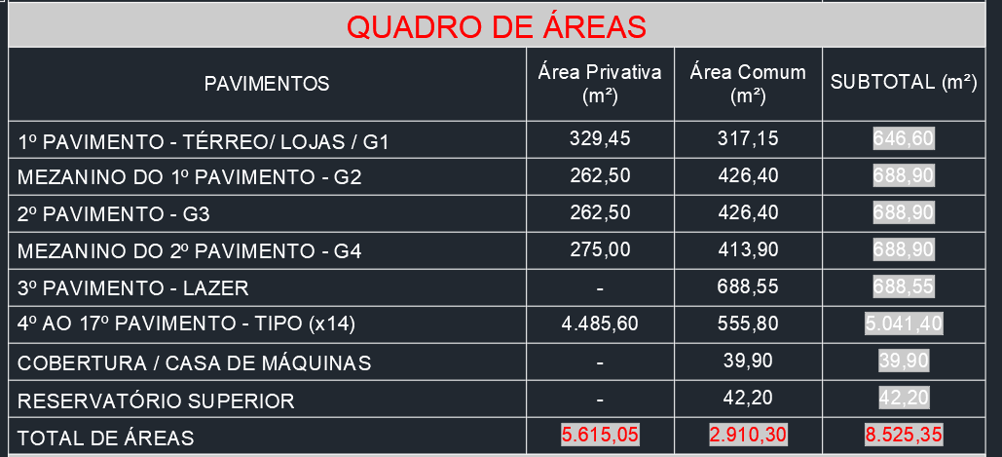
Obra | Lorenzo Gabriel
Empresa | Meia Praia Empreendiementos
Revisão | R00
Arquitetura base | AR-AE-MPE-01-430-04
DADOS OBRA

 | Descrição | Identificador | Unidade | Quantidade
 | ÁREA DO TERRENO | AT | M2 | 783.00
 | ÁREA TOTAL CONSTRUÍDA | AC | M2 | 8,525.35
 | UNIDADES RESIDENCIAIS | UR | UN | 70.00
 | Dormitórios | dorm | UN | 140.00
 | Banheiros | ban | UN | 140.00
 | UNIDADES COMERCIAIS | UC | UN | 3.00
 | Churrasqueiras | CHU | UN | 73.00
 | NÚMERO TOTAL DE PAVIMENTOS | NP | UN | 19.00
 | NÚMERO DE PAVIMENTOS TIPO | NPT | UN | 14.00
 | NÚMERO DE PAVIMENTOS TIPO DIFERENCIADOS | NPD | UN | -
 | NÚMERO DE PAVIMENTOS DUPLEX | ND | UN | -
 | ÁREA DE PROJEÇÃO DA TORRE | APT | M2 | 376.36
 | PERÍMETRO DE PROJEÇÃO DA TORRE | PPT | M | 83.83
 | ÁREA DE LAZER | AL | M2 | 688.55
 | ÁREA DO EMBASAMENTO | AE | M2 | 2,713.30
 | ÁREA DE SUBSOLOS | S | M2 | -
 | NÚMERO DE SUBSOLOS | NS | UN | -
 | ÁREA DE PROJEÇÃO DO EMBASAMENTO | APE | M2 | 692.55
 | PERÍMETRO DE PROJEÇÃO DE EMBAMENTO | PE | M | 110.48
 | NÚMERO DE PAVIMENTOS DE EMBASAMENTO | NE | UN | 4.00

Rev. Fachada
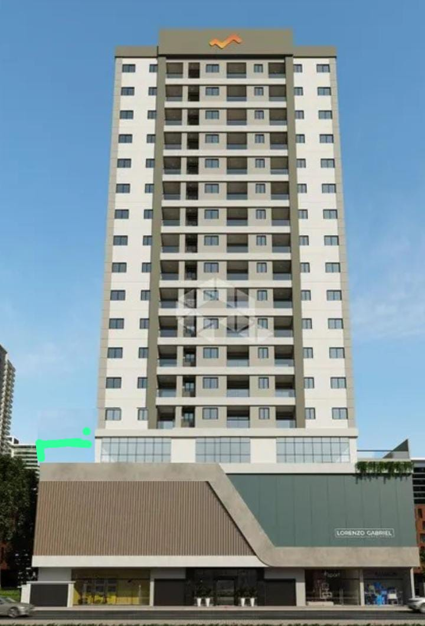
ORÇAMENTO PARAMÉTRICO GERENCIAMENTO EXECUTIVO

Cliente | Meia Praia
Obra | Lorenzo Gabriel
Data | 2024-09-08
Revisão | R00

REVESTIMENTOS ARGAMASSADOS

Descrição | Quantidade |  | Parâmetro |  | Referência | Valor total
Chapisco e reboco | 5619.44 | m² | 95.00 | R$ / m² | - | 587,231.45
TOTAL |  |  |  |  |  | 587,231.45

PINTURA |  |  |  |  |  |  |  | EMBASAMENTO | 110.48 | 16.8
 |  |  |  |  |  |  |  | TORRE 1 | 83.83 | 49.1
Descrição | Quantidade |  | Parâmetro |  | Referência | Valor total |  | RESERV | 29.03 | 7.5
Textura | 5619.44 | m² | 85.00 | R$ / m² | - | 525,417.62 |  |  |  | 6,189.84
TOTAL |  |  |  |  |  | 525,417.62

ACABAMENTOS ESPECIAIS

Descrição | Quantidade |  | Parâmetro |  | Referência | Valor total
ACM embasamento | 72.20 | M² | 600.00 | R$ / m² | - | 47,650.68
Chapa metálica | 135.82 | M² | 600.00 | R$ / m² | - | 89,641.20
 |  |  |  |  |  | 137,291.88
 |  |  |  |  |  |  |  | 51.56

TOTAL FACHADA |  |  |  |  |  | 1,249,940.95 | 146.61
 |  |  |  |  |  |  | 133.29

